入院時情報提供書（記載例）
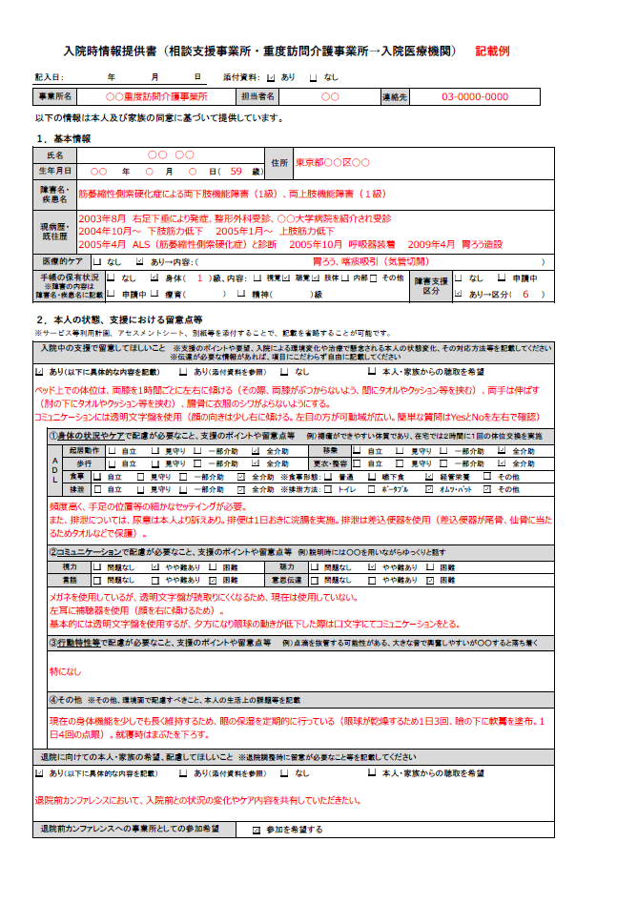

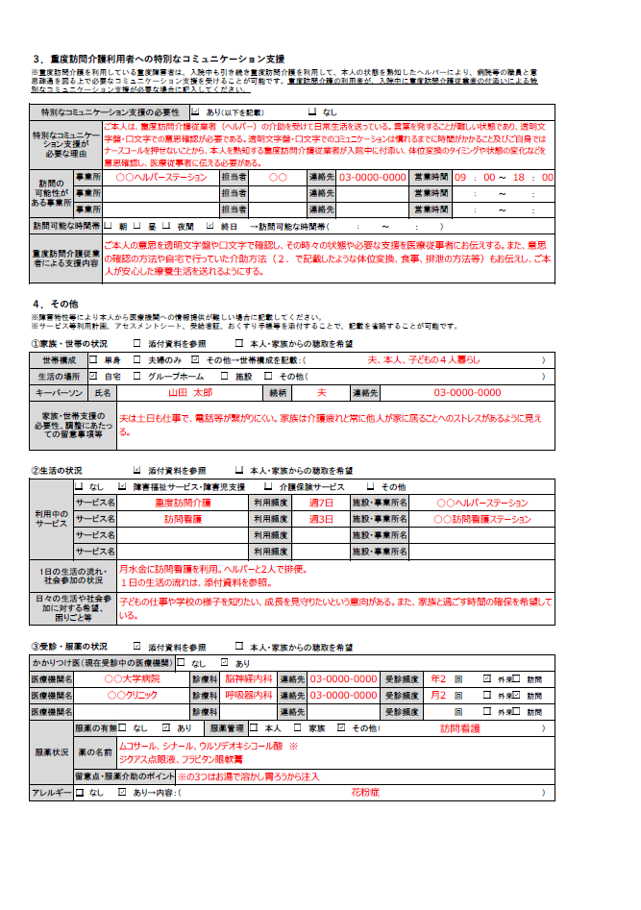

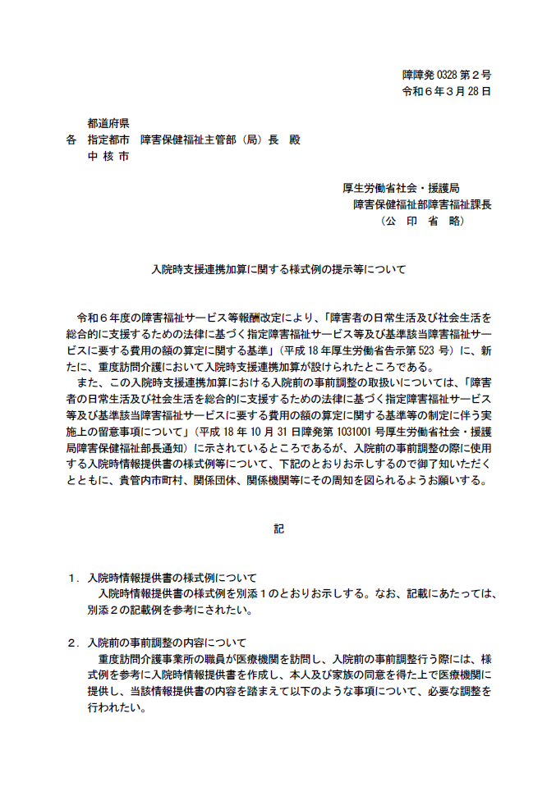

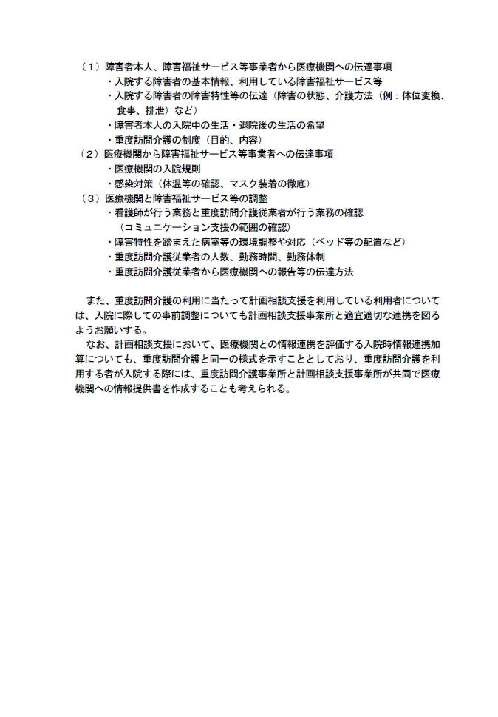

地域生活支援拠点等機能強化加算（事業所→市町村）
(市町村届出様式)

 |  |  |  |  |  |  |  |  |  |  |  | 年 月 日

地域生活支援拠点等機能強化加算に係る届出

法人 ・ 事業所名
異 動 等 区 分 |  |  |  | １ 新規 ２ 変更 ３ 終了

 | ① 事前に市と地域生活支援拠点等の機能について協議した日 年 月 日

 | ② 市町村及び拠点関係機関の相互の有機的な連携及び調整等の業務に従事する者（拠点コーディネーター）の配置状況
 |  | 常勤で専ら当該地域生活支援拠点等におけるコーディネート業務に従事する者
 |  | ⑴ 法人・事業所名：
 |  |  |  | 氏名：

 |  | ⑵ 法人・事業所名：
 |  |  |  | 氏名：

 |  |  |  |  | 地域生活支援拠点等に属する常勤の拠点等コーディネーターの人数 |  |  |  |  | ＝ | （Ⅰ） |  | 名

 |  |  | 拠点コーディネーター数に応じた地域生活支援拠点等機能強化加算の月内算定上限 |  |  |  |  |  |  | ＝ | （Ⅱ） | 0 | 回
 |  |  |  |  |  |  |  |  |  |  | （ （Ⅰ）× 100＝（Ⅱ） ）
算定回数（目安）の配分
 | ③ 拠点機能強化サービスの構成
 |  | ⑴ 拠点機能強化サービスの構成形態
 |  |  |  |  |  | いずれかを選択 | 同一の事業所おいて一体的運営 ・ 相互に連携して運営

 |  | ⑵ 地域生活支援拠点等機能強化加算の算定件数上限の配分（目安）
該当する欄にチェック |  | 法人 ・ 事業所名 |  |  |  |  |  | 該当する障害福祉サービス等 |  |  |  | 算定回数 （目安）

 |  |  |  |  |  |  |  | 計画相談支援及び障害児相談支援 （機能強化型基本報酬(Ⅰ)又は(Ⅱ) |  |  |  |  | 回
 |  |  |  |  |  |  |  | 自立生活援助
 |  |  |  |  |  |  |  | 地域移行支援
 |  |  |  |  |  |  |  | 地域定着支援

合計（月内算定上限） |  |  |  |  |  |  |  |  |  |  | （Ⅲ） | 0
目安の合計が、月内算定上限内であるかの確認 |  |  |  |  |  |  |  |  | (（Ⅱ）＝（Ⅲ）)=（Ⅳ） |  | （Ⅳ） | たしかめ
月内算定上限内を超えている場合は「上限超えと表示されます。 |  |  |  |  |  |  |  |  |  |  |  | OK
 | ※ 記載欄が不足する場合は適宜欄を追加すること（別紙可）
 | ※ 配分件数（目安）に変更が生じる場合は、当様式を再提出すること。

上記①～③を満たしており、拠点機能強化事業所として要件を満たしている。 |  |  |  |  |  |  |  |  |  |  |  | 有 ・ 無

